Задача
Разработать 2 метода. | Пример ответа | Пример картинка (как бы это могло выгдядеть)
1. Возвращать среднюю зарплату в разрере отрасли (Industry_ID) и выводить 3 отпрасли с наибольше средней зарплатой (взять для рассчёта среднее значение поля Salary). | [ {"id": 1, "name": "Отрасль 1", "value": 35000}, {"id": 41, "name": "Отрасль 2", "value": 25000}, {"id": 21, "name": "Отрасль 3", "value": 15000}, ] | 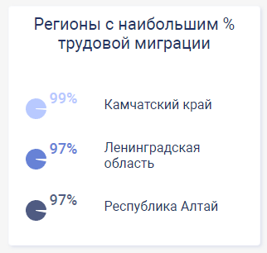
2. Рассчитывать распределение зарплат (поле Salary) по следующим диапазаонам: менее 10 000 [0.. 10000) 10 000 - 15 000 руб [10000 ... 15000). 15 000 - 30 000 руб. [15000 ... 30000) 30 000 - 50 000 руб. [30000 ... 50000) 50 000 - 80 000 руб. [50000 ... 80000) более 80 000 [80000 ... бесконечности) Для каждого диапазона необходимо рассчитать количество выпускников (Graduates_Amount) и их процент, от общего количества | [ {"name":"менее 10 т","value":24.0, "percent": 1}, {"name":"10 000 - 15 000 руб.","value":1113.0, "percent": 16}, {"name":"15 000 - 30 000 руб.","value":3349.0, "percent": 48}, {"name":"30 000 - 50 000 руб.","value":1721.0, "percent": 25}, {"name":"50 000 - 80 000 руб.","value":703.0, "percent": 10}, {"name":"свыше 80 000","value":51.0, "percent": 1} ] | 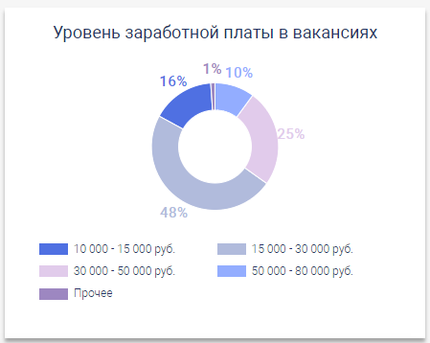

Фильтрация
Каждый метод должне принимать в качестве фильтра одно или несколько значений любого поля из таблицы Data (кроме Salary Graduates_Amount, Birthday) | http://localhost:5000/api/widgets/WidgetName?GraduationYear=2020&Region_ID=29?Region_ID=77
Реализовать фильтр AgeFrom и AgeTo (основываясь на поле Birthday) | http://localhost:5000/api/widgets/WidgetName?GraduationYear=2020&AgeFrom=25&AgeTo=70

Технологии
dask, fastapi | https://docs.dask.org/en/stable/ https://fastapi.tiangolo.com/
В качетсве источника данных использовать csv-файлы. Данные находятся в этом документе во вкладках Data, Regions, Federal_District и Industry

